상품제안서
브랜드생활건강세트 2호(크린랩고무장갑+암앤해머베이킹소다) [크린랲] | 상품코드: F28920

 |  |  |  |  |  |  | 02-412-0044 | www.easy1.co.kr
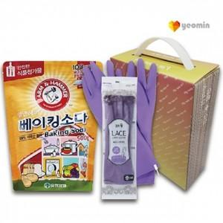

【상세/제작정보】 | 기본수량 미만 인쇄시 비용 추가. 스티커 제작및 부착 비용 별도 문의.

【인쇄/포장옵션】 | / 포장불가능

【공급단가】 | 수량 | 128~ | 384~ | 640~ | 1,000~ | 3,000~
*VAT별도 | 단가 | 4,320원 | 4,240원 | 4,140원 | 4,060원 | 3,960원

【상품 URL】 | https://dev.easy1.co.kr:443/src/goods_detail.php?gdno=28920

